2-ELEKTRİK VERİLERİ
 |  |  |  | T.C. İSTANBUL VALİLİĞİ Enerji Yönetim Birimi
KURUM ELEKTRİK TÜKETİM BİLGİLERİ
ELEKTRİK ABONE BİLGİLERİ |  |  |  | ELEKTRİK TÜKETİM VERİLERİ (1)*(2)*) (kWh, TEP, TL)
ABONE SAYISI | ABONE NO | İŞLETME KODU | YIL | OCAK |  | ŞUBAT |  | MART |  | NİSAN |  | MAYIS |  | HAZİRAN |  | TEMMUZ |  | AĞUSTOS |  | EYLÜL |  | EKİM |  | KASIM |  | ARALIK |  | TOPLAM |  | TEP
 |  |  |  | kWh (1) | TL (2) | kWh | TL | kWh | TL | kWh | TL | kWh | TL | kWh | TL | kWh | TL | kWh | TL | kWh | TL | kWh | TL | kWh | TL | kWh | TL | kWh | TL
1 |  |  | 2016 |  |  |  |  |  |  |  |  |  |  |  |  |  |  |  |  |  |  |  |  |  |  |  |  | 0.00 | 0.00 ₺ | 0.000
 |  |  | 2017 |  |  |  |  |  |  |  |  |  |  |  |  |  |  |  |  |  |  |  |  |  |  |  |  | 0.00 | 0.00 ₺ | 0.000
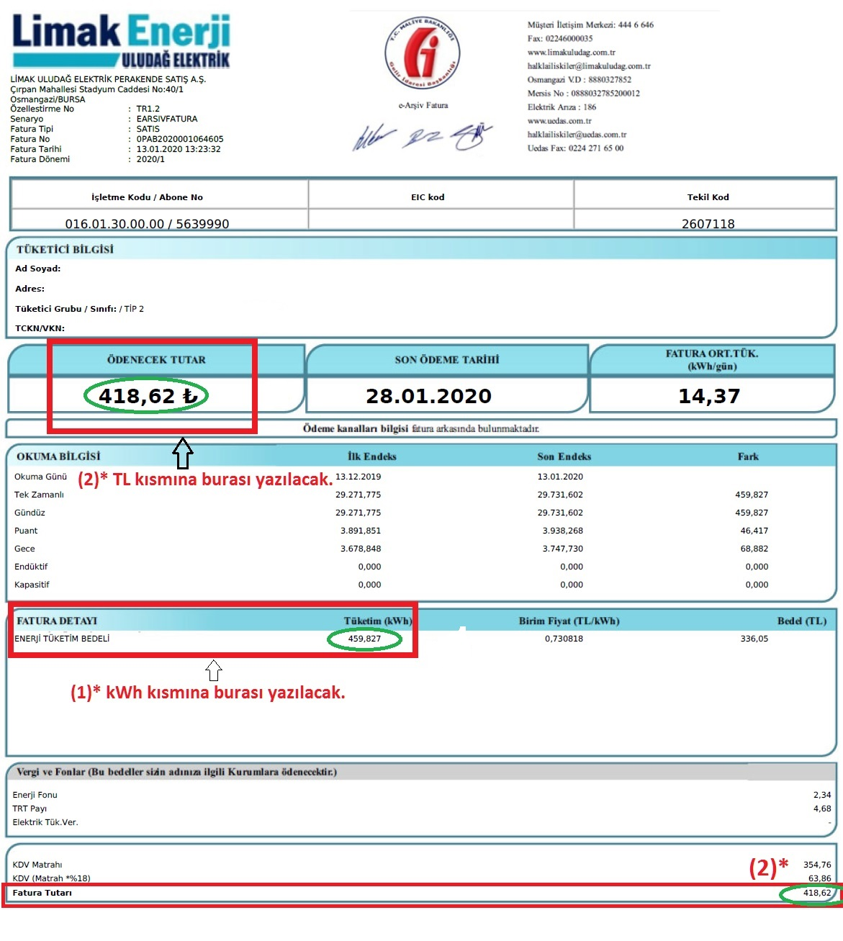
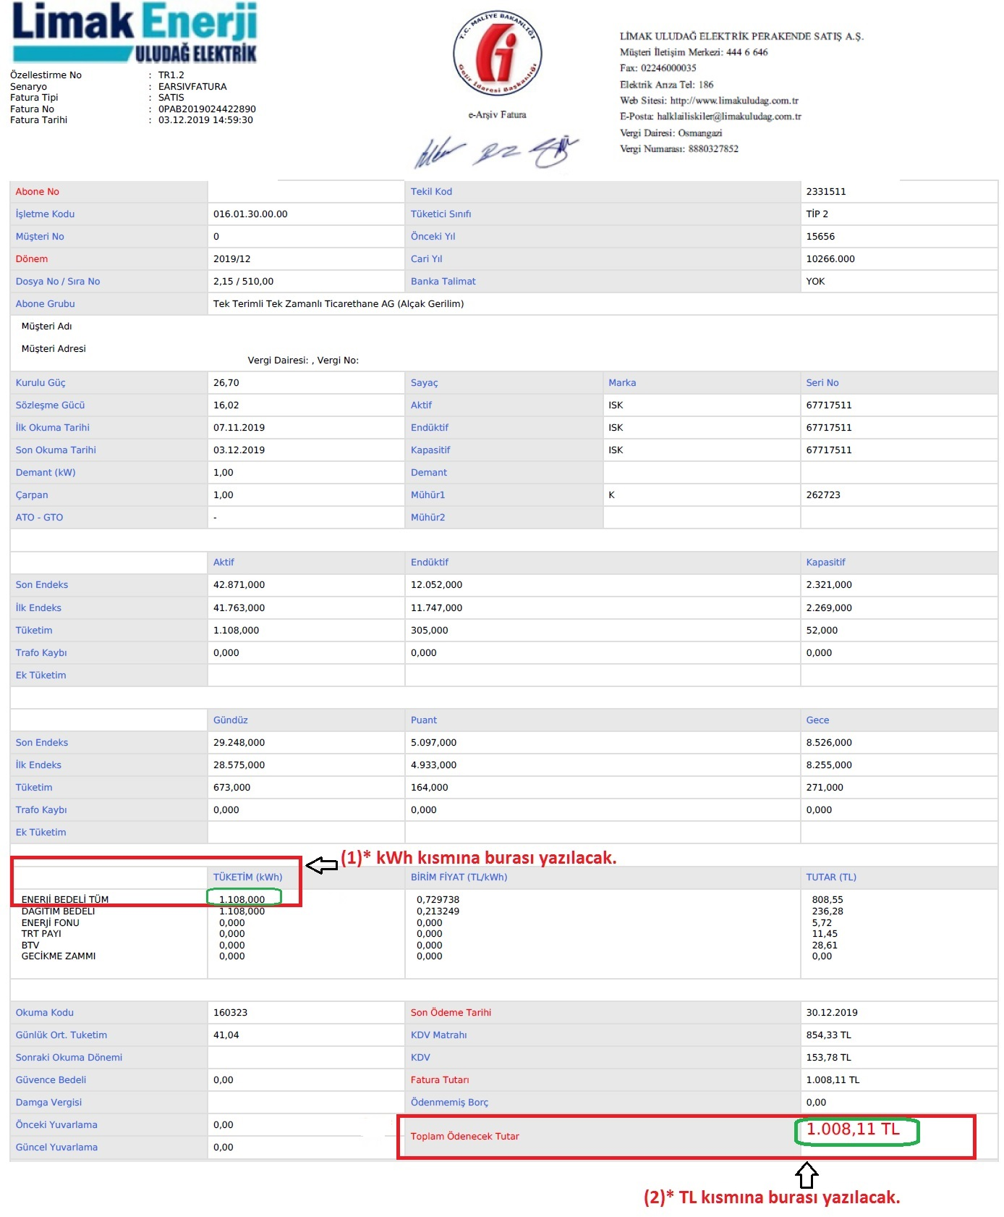
 |  |  | 2018 |  |  |  |  |  |  |  |  |  |  |  |  |  |  |  |  |  |  |  |  |  |  |  |  | 0.00 | 0.00 ₺ | 0.000
 |  |  | 2019 |  |  |  |  |  |  |  |  |  |  |  |  |  |  |  |  |  |  |  |  |  |  |  |  | 0.00 | 0.00 ₺ | 0.000
 |  |  | 2020 |  |  |  |  |  |  |  |  |  |  |  |  |  |  |  |  |  |  |  |  |  |  |  |  | 0.00 | 0.00 ₺ | 0.000
 |  |  | 2021 |  |  |  |  |  |  |  |  |  |  |  |  |  |  |  |  |  |  |  |  |  |  |  |  | 0.00 | 0.00 ₺ | 0.000
 |  |  | 2022 |  |  |  |  |  |  |  |  |  |  |  |  |  |  |  |  |  |  |  |  |  |  |  |  | 0.00 | 0.00 ₺ | 0.000
 |  |  | 2023 |  |  |  |  |  |  |  |  |  |  |  |  |  |  |  |  |  |  |  |  |  |  |  |  | 0.00 | 0.00 ₺ | 0.000
2 |  |  | 2016 |  |  |  |  |  |  |  |  |  |  |  |  |  |  |  |  |  |  |  |  |  |  |  |  | 0.00 | 0.00 ₺ | 0.000
 |  |  | 2017 |  |  |  |  |  |  |  |  |  |  |  |  |  |  |  |  |  |  |  |  |  |  |  |  | 0.00 | 0.00 ₺ | 0.000
 |  |  | 2018 |  |  |  |  |  |  |  |  |  |  |  |  |  |  |  |  |  |  |  |  |  |  |  |  | 0.00 | 0.00 ₺ | 0.000
 |  |  | 2019 |  |  |  |  |  |  |  |  |  |  |  |  |  |  |  |  |  |  |  |  |  |  |  |  | 0.00 | 0.00 ₺ | 0.000
 |  |  | 2020 |  |  |  |  |  |  |  |  |  |  |  |  |  |  |  |  |  |  |  |  |  |  |  |  | 0.00 | 0.00 ₺ | 0.000
 |  |  | 2021 |  |  |  |  |  |  |  |  |  |  |  |  |  |  |  |  |  |  |  |  |  |  |  |  | 0.00 | 0.00 ₺ | 0.000
 |  |  | 2022 |  |  |  |  |  |  |  |  |  |  |  |  |  |  |  |  |  |  |  |  |  |  |  |  | 0.00 | 0.00 ₺ | 0.000
 |  |  | 2023 |  |  |  |  |  |  |  |  |  |  |  |  |  |  |  |  |  |  |  |  |  |  |  |  | 0.00 | 0.00 ₺ | 0.000
3 |  |  | 2016 |  |  |  |  |  |  |  |  |  |  |  |  |  |  |  |  |  |  |  |  |  |  |  |  | 0.00 | 0.00 ₺ | 0.000
 |  |  | 2017 |  |  |  |  |  |  |  |  |  |  |  |  |  |  |  |  |  |  |  |  |  |  |  |  | 0.00 | 0.00 ₺ | 0.000
 |  |  | 2018 |  |  |  |  |  |  |  |  |  |  |  |  |  |  |  |  |  |  |  |  |  |  |  |  | 0.00 | 0.00 ₺ | 0.000
 |  |  | 2019 |  |  |  |  |  |  |  |  |  |  |  |  |  |  |  |  |  |  |  |  |  |  |  |  | 0.00 | 0.00 ₺ | 0.000
 |  |  | 2020 |  |  |  |  |  |  |  |  |  |  |  |  |  |  |  |  |  |  |  |  |  |  |  |  | 0.00 | 0.00 ₺ | 0.000
 |  |  | 2021 |  |  |  |  |  |  |  |  |  |  |  |  |  |  |  |  |  |  |  |  |  |  |  |  | 0.00 | 0.00 ₺ | 0.000
 |  |  | 2022 |  |  |  |  |  |  |  |  |  |  |  |  |  |  |  |  |  |  |  |  |  |  |  |  | 0.00 | 0.00 ₺ | 0.000
 |  |  | 2023 |  |  |  |  |  |  |  |  |  |  |  |  |  |  |  |  |  |  |  |  |  |  |  |  | 0.00 | 0.00 ₺ | 0.000
4 |  |  | 2016 |  |  |  |  |  |  |  |  |  |  |  |  |  |  |  |  |  |  |  |  |  |  |  |  | 0.00 | 0.00 ₺ | 0.000
 |  |  | 2017 |  |  |  |  |  |  |  |  |  |  |  |  |  |  |  |  |  |  |  |  |  |  |  |  | 0.00 | 0.00 ₺ | 0.000
 |  |  | 2018 |  |  |  |  |  |  |  |  |  |  |  |  |  |  |  |  |  |  |  |  |  |  |  |  | 0.00 | 0.00 ₺ | 0.000
 |  |  | 2019 |  |  |  |  |  |  |  |  |  |  |  |  |  |  |  |  |  |  |  |  |  |  |  |  | 0.00 | 0.00 ₺ | 0.000
 |  |  | 2020 |  |  |  |  |  |  |  |  |  |  |  |  |  |  |  |  |  |  |  |  |  |  |  |  | 0.00 | 0.00 ₺ | 0.000
 |  |  | 2021 |  |  |  |  |  |  |  |  |  |  |  |  |  |  |  |  |  |  |  |  |  |  |  |  | 0.00 | 0.00 ₺ | 0.000
 |  |  | 2022 |  |  |  |  |  |  |  |  |  |  |  |  |  |  |  |  |  |  |  |  |  |  |  |  | 0.00 | 0.00 ₺ | 0.000
 |  |  | 2023 |  |  |  |  |  |  |  |  |  |  |  |  |  |  |  |  |  |  |  |  |  |  |  |  | 0.00 | 0.00 ₺ | 0.000
5 |  |  | 2016 |  |  |  |  |  |  |  |  |  |  |  |  |  |  |  |  |  |  |  |  |  |  |  |  | 0.00 | 0.00 ₺ | 0.000
 |  |  | 2017 |  |  |  |  |  |  |  |  |  |  |  |  |  |  |  |  |  |  |  |  |  |  |  |  | 0.00 | 0.00 ₺ | 0.000
 |  |  | 2018 |  |  |  |  |  |  |  |  |  |  |  |  |  |  |  |  |  |  |  |  |  |  |  |  | 0.00 | 0.00 ₺ | 0.000
 |  |  | 2019 |  |  |  |  |  |  |  |  |  |  |  |  |  |  |  |  |  |  |  |  |  |  |  |  | 0.00 | 0.00 ₺ | 0.000
 |  |  | 2020 |  |  |  |  |  |  |  |  |  |  |  |  |  |  |  |  |  |  |  |  |  |  |  |  | 0.00 | 0.00 ₺ | 0.000
 |  |  | 2021 |  |  |  |  |  |  |  |  |  |  |  |  |  |  |  |  |  |  |  |  |  |  |  |  | 0.00 | 0.00 ₺ | 0.000
 |  |  | 2022 |  |  |  |  |  |  |  |  |  |  |  |  |  |  |  |  |  |  |  |  |  |  |  |  | 0.00 | 0.00 ₺ | 0.000
 |  |  | 2023 |  |  |  |  |  |  |  |  |  |  |  |  |  |  |  |  |  |  |  |  |  |  |  |  | 0.00 | 0.00 ₺ | 0.000
6 |  |  | 2016 |  |  |  |  |  |  |  |  |  |  |  |  |  |  |  |  |  |  |  |  |  |  |  |  | 0.00 | 0.00 ₺ | 0.000
 |  |  | 2017 |  |  |  |  |  |  |  |  |  |  |  |  |  |  |  |  |  |  |  |  |  |  |  |  | 0.00 | 0.00 ₺ | 0.000
 |  |  | 2018 |  |  |  |  |  |  |  |  |  |  |  |  |  |  |  |  |  |  |  |  |  |  |  |  | 0.00 | 0.00 ₺ | 0.000
 |  |  | 2019 |  |  |  |  |  |  |  |  |  |  |  |  |  |  |  |  |  |  |  |  |  |  |  |  | 0.00 | 0.00 ₺ | 0.000
 |  |  | 2020 |  |  |  |  |  |  |  |  |  |  |  |  |  |  |  |  |  |  |  |  |  |  |  |  | 0.00 | 0.00 ₺ | 0.000
 |  |  | 2021 |  |  |  |  |  |  |  |  |  |  |  |  |  |  |  |  |  |  |  |  |  |  |  |  | 0.00 | 0.00 ₺ | 0.000
 |  |  | 2022 |  |  |  |  |  |  |  |  |  |  |  |  |  |  |  |  |  |  |  |  |  |  |  |  | 0.00 | 0.00 ₺ | 0.000
 |  |  | 2023 |  |  |  |  |  |  |  |  |  |  |  |  |  |  |  |  |  |  |  |  |  |  |  |  | 0.00 | 0.00 ₺ | 0.000
7 |  |  | 2016 |  |  |  |  |  |  |  |  |  |  |  |  |  |  |  |  |  |  |  |  |  |  |  |  | 0.00 | 0.00 ₺ | 0.000
 |  |  | 2017 |  |  |  |  |  |  |  |  |  |  |  |  |  |  |  |  |  |  |  |  |  |  |  |  | 0.00 | 0.00 ₺ | 0.000
 |  |  | 2018 |  |  |  |  |  |  |  |  |  |  |  |  |  |  |  |  |  |  |  |  |  |  |  |  | 0.00 | 0.00 ₺ | 0.000
 |  |  | 2019 |  |  |  |  |  |  |  |  |  |  |  |  |  |  |  |  |  |  |  |  |  |  |  |  | 0.00 | 0.00 ₺ | 0.000
 |  |  | 2020 |  |  |  |  |  |  |  |  |  |  |  |  |  |  |  |  |  |  |  |  |  |  |  |  | 0.00 | 0.00 ₺ | 0.000
 |  |  | 2021 |  |  |  |  |  |  |  |  |  |  |  |  |  |  |  |  |  |  |  |  |  |  |  |  | 0.00 | 0.00 ₺ | 0.000
 |  |  | 2022 |  |  |  |  |  |  |  |  |  |  |  |  |  |  |  |  |  |  |  |  |  |  |  |  | 0.00 | 0.00 ₺ | 0.000
 |  |  | 2023 |  |  |  |  |  |  |  |  |  |  |  |  |  |  |  |  |  |  |  |  |  |  |  |  | 0.00 | 0.00 ₺ | 0.000
8 |  |  | 2016 |  |  |  |  |  |  |  |  |  |  |  |  |  |  |  |  |  |  |  |  |  |  |  |  | 0.00 | 0.00 ₺ | 0.000
 |  |  | 2017 |  |  |  |  |  |  |  |  |  |  |  |  |  |  |  |  |  |  |  |  |  |  |  |  | 0.00 | 0.00 ₺ | 0.000
 |  |  | 2018 |  |  |  |  |  |  |  |  |  |  |  |  |  |  |  |  |  |  |  |  |  |  |  |  | 0.00 | 0.00 ₺ | 0.000
 |  |  | 2019 |  |  |  |  |  |  |  |  |  |  |  |  |  |  |  |  |  |  |  |  |  |  |  |  | 0.00 | 0.00 ₺ | 0.000
 |  |  | 2020 |  |  |  |  |  |  |  |  |  |  |  |  |  |  |  |  |  |  |  |  |  |  |  |  | 0.00 | 0.00 ₺ | 0.000
 |  |  | 2021 |  |  |  |  |  |  |  |  |  |  |  |  |  |  |  |  |  |  |  |  |  |  |  |  | 0.00 | 0.00 ₺ | 0.000
 |  |  | 2022 |  |  |  |  |  |  |  |  |  |  |  |  |  |  |  |  |  |  |  |  |  |  |  |  | 0.00 | 0.00 ₺ | 0.000
 |  |  | 2023 |  |  |  |  |  |  |  |  |  |  |  |  |  |  |  |  |  |  |  |  |  |  |  |  | 0.00 | 0.00 ₺ | 0.000
9 |  |  | 2016 |  |  |  |  |  |  |  |  |  |  |  |  |  |  |  |  |  |  |  |  |  |  |  |  | 0.00 | 0.00 ₺ | 0.000
 |  |  | 2017 |  |  |  |  |  |  |  |  |  |  |  |  |  |  |  |  |  |  |  |  |  |  |  |  | 0.00 | 0.00 ₺ | 0.000
 |  |  | 2018 |  |  |  |  |  |  |  |  |  |  |  |  |  |  |  |  |  |  |  |  |  |  |  |  | 0.00 | 0.00 ₺ | 0.000
 |  |  | 2019 |  |  |  |  |  |  |  |  |  |  |  |  |  |  |  |  |  |  |  |  |  |  |  |  | 0.00 | 0.00 ₺ | 0.000
 |  |  | 2020 |  |  |  |  |  |  |  |  |  |  |  |  |  |  |  |  |  |  |  |  |  |  |  |  | 0.00 | 0.00 ₺ | 0.000
 |  |  | 2021 |  |  |  |  |  |  |  |  |  |  |  |  |  |  |  |  |  |  |  |  |  |  |  |  | 0.00 | 0.00 ₺ | 0.000
 |  |  | 2022 |  |  |  |  |  |  |  |  |  |  |  |  |  |  |  |  |  |  |  |  |  |  |  |  | 0.00 | 0.00 ₺ | 0.000
 |  |  | 2023 |  |  |  |  |  |  |  |  |  |  |  |  |  |  |  |  |  |  |  |  |  |  |  |  | 0.00 | 0.00 ₺ | 0.000
10 |  |  | 2016 |  |  |  |  |  |  |  |  |  |  |  |  |  |  |  |  |  |  |  |  |  |  |  |  | 0.00 | 0.00 ₺ | 0.000
 |  |  | 2017 |  |  |  |  |  |  |  |  |  |  |  |  |  |  |  |  |  |  |  |  |  |  |  |  | 0.00 | 0.00 ₺ | 0.000
 |  |  | 2018 |  |  |  |  |  |  |  |  |  |  |  |  |  |  |  |  |  |  |  |  |  |  |  |  | 0.00 | 0.00 ₺ | 0.000
 |  |  | 2019 |  |  |  |  |  |  |  |  |  |  |  |  |  |  |  |  |  |  |  |  |  |  |  |  | 0.00 | 0.00 ₺ | 0.000
 |  |  | 2020 |  |  |  |  |  |  |  |  |  |  |  |  |  |  |  |  |  |  |  |  |  |  |  |  | 0.00 | 0.00 ₺ | 0.000
 |  |  | 2021 |  |  |  |  |  |  |  |  |  |  |  |  |  |  |  |  |  |  |  |  |  |  |  |  | 0.00 | 0.00 ₺ | 0.000
 |  |  | 2022 |  |  |  |  |  |  |  |  |  |  |  |  |  |  |  |  |  |  |  |  |  |  |  |  | 0.00 | 0.00 ₺ | 0.000
 |  |  | 2023 |  |  |  |  |  |  |  |  |  |  |  |  |  |  |  |  |  |  |  |  |  |  |  |  | 0.00 | 0.00 ₺ | 0.000
YILLARA GÖRE ELEKTRİK ENERJİSİ TÜKETİMİ (kWh)
 | kWh
2016 | 0
2017 | 0
2018 | 0
2019 | 0
2020 | 0
2021 | 0
2022 | 0
2023 | 0
 |  |  |  |  |  |  |  |  |  |  |  |  |  |  |  |  |  |  |  |  |  |  |  |  |  |  |  | GENEL TOPLAM
 |  |  |  |  |  |  |  |  |  |  |  |  |  |  |  |  |  |  |  |  |  |  |  |  |  |  |  | kWh | TL | TEP
 |  |  |  |  |  |  |  |  |  |  |  |  |  |  |  |  |  |  |  |  |  |  |  |  |  |  | 2016 | #REF! | #REF! | #REF!
 |  |  |  |  |  |  |  |  |  |  |  |  |  |  |  |  |  |  |  |  |  |  |  |  |  |  | 2017 | #REF! | #REF! | #REF!
 |  |  |  |  |  |  |  |  |  |  |  |  |  |  |  |  |  |  |  |  |  |  |  |  |  |  | 2018 | #REF! | #REF! | #REF!
 |  |  |  |  |  |  |  |  |  |  |  |  |  |  |  |  |  |  |  |  |  |  |  |  |  |  | 2019 | #REF! | #REF! | #REF!
 |  |  |  |  |  |  |  |  |  |  |  |  |  |  |  |  |  |  |  |  |  |  |  |  |  |  | 2020 | #REF! | #REF! | #REF!
 |  |  |  |  |  |  |  |  |  |  |  |  |  |  |  |  |  |  |  |  |  |  |  |  |  |  | 2021 | #REF! | #REF! | #REF!
 |  |  |  |  |  |  |  |  |  |  |  |  |  |  |  |  |  |  |  |  |  |  |  |  |  |  | 2022 | #REF! | #REF! | #REF!
 |  |  |  |  |  |  |  |  |  |  |  |  |  |  |  |  |  |  |  |  |  |  |  |  |  |  | 2023 | #REF! | #REF! | #REF!

